入力用（学校提出用）
記入日 |  |  | ： | 令和 |  |  | 年 |  | 月 |  | 日 |  | 記入者 | ： |  |  |  | （ |  |  | ） | 学区図の自宅付近に赤丸を付けてください。
令和 |  |  |  |  | 年度 |  |  | 秋保小学校 緊急連絡用引渡しカード

七森
羽山
西沢
細野原
湯ノ辺田
並木
原
山根
漆方
中屋敷
辺田
野尻
中原
舘
舘山原
戸崎
国久
石神
竹ノ内
大原
西台
野中
 |  | 年 |  |  | ふりがな
 |  |  |  |  | 児童名

現住所 |  |  |  |  | 〒
 |  |  |  |  | 仙台市

緊急連絡先 ※非常時に連絡が取れる番号 |  |  |  |  | 順位 |  | 電話番号 |  |  |  |  |  |  | 連絡先の名称
 |  |  |  |  | ①

 |  |  |  |  | ②

 |  |  |  |  | ③

本学在学の兄弟等 |  |  |  |  |  |  | 年 |  |  |  |  |  |  |  | 年

緊急時の引受人 （学校に迎えに来る人 ※保護者以外の人も含む）

 | 引受人氏名 |  |  |  |  |  |  |  |  | 本人との 関係 |  | 連絡先 |  |  |  |  | 登校に 要する時間

1 |  |  |  |  |  |  |  |  |  |  |  |  |  |  |  |  |  |  |  | 分
 |  |  |  |  |  |  |  |  |  |  |  |  |  |  |  |  |  |  |  |  |  | 自宅付近の略図を，北が上になるようにおかきください。 地図の貼り付けでも構いません。

2 |  |  |  |  |  |  |  |  |  |  |  |  |  |  |  |  |  |  |  | 分

3 |  |  |  |  |  |  |  |  |  |  |  |  |  |  |  |  |  |  |  | 分

引渡し日時 |  |  |  |  |  | 引渡し場所 |  |  |  |  | 引受人氏名 |  |  |  |  | 引渡し後の連絡先 |  |  | 確認者

月 日 時 分 |  |  |  |  |  | 校庭 体育館 教室 その他（ ）

月 日 時 分 |  |  |  |  |  | 校庭 体育館 教室 その他（ ）

月 日 時 分 |  |  |  |  |  | 校庭 体育館 教室 その他（ ）

備考

自動入力されます（家庭保管用）
記入日 |  |  | ： | 令和 |  | 0 | 年 | 0 |  | 月 | 0 | 日 |  | 記入者 |  | ： | 0 |  |  |  | （ |  |  | ） | 学区図の自宅付近に赤丸を付けてください。
令和 |  | 0 |  |  | 年度 |  |  | 秋保小学校 緊急連絡用引渡しカード

七森
羽山
西沢
細野原
湯ノ辺田
並木
原
山根
漆方
中屋敷
辺田
野尻
中原
舘
舘山原
戸崎
国久
石神
竹ノ内
大原
西台
野中
 |  | 年 |  |  | ふりがな |  |  | 0
 |  |  |  |  | 児童名 |  |  | 0

現住所 |  |  |  |  | 〒 | 0
 |  |  |  |  | 仙台市

緊急連絡先 ※非常時に連絡が取れる番号 |  |  |  |  | 順位 |  | 電話番号 |  |  |  |  |  |  |  |  | 連絡先の名称
 |  |  |  |  | ① |  | 0 |  |  |  |  |  |  |  |  | 0

 |  |  |  |  | ② |  | 0 |  |  |  |  |  |  |  |  | 0

 |  |  |  |  | ③ |  | 0 |  |  |  |  |  |  |  |  | 0

本学在学の兄弟等 |  |  |  |  | 0 |  | 年 |  | 0 |  |  |  |  |  | 0 |  | 年 |  | 0

緊急時の引受人 （学校に迎えに来る人 ※保護者以外の人も含む）

 | 引受人氏名 |  |  |  |  |  |  |  |  |  | 本人との 関係 |  | 連絡先 |  |  |  |  |  |  | 登校に 要する時間

1 | 0 |  |  |  |  |  |  |  |  |  | 0 |  | 0 |  |  |  |  |  |  | 0 |  |  | 分
 |  |  |  |  |  |  |  |  |  |  |  |  |  |  |  |  |  |  |  |  |  |  |  |  | 自宅付近の略図を，北が上になるようにおかきください。 地図の貼り付けでも構いません。

2 | 0 |  |  |  |  |  |  |  |  |  | 0 |  | 0 |  |  |  |  |  |  | 0 |  |  | 分

3 | 0 |  |  |  |  |  |  |  |  |  | 0 |  | 0 |  |  |  |  |  |  | 0 |  |  | 分

引渡し日時 |  |  |  |  |  | 引渡し場所 |  |  |  |  |  | 引受人氏名 |  |  |  |  |  | 引渡し後の連絡先 |  |  |  | 確認者

月 日 時 分 |  |  |  |  |  | 校庭 体育館 教室 その他（ ）

月 日 時 分 |  |  |  |  |  | 校庭 体育館 教室 その他（ ）

月 日 時 分 |  |  |  |  |  | 校庭 体育館 教室 その他（ ）

備考

記入例
記入日 |  |  | ： | 令和 |  | 4 | 年 | 3 |  | 月 | 30 | 日 |  | 記入者 | ： | 吉野 静佳 |  |  | （ | 母 |  | ） | 学区図の自宅付近に赤丸を付けてください。
令和 |  | 6 |  |  | 年度 |  |  | 秋保小学校 緊急連絡用引渡しカード

七森
羽山
西沢
細野原
湯ノ辺田
並木
原
山根
漆方
中屋敷
辺田
野尻
中原
舘
舘山原
戸崎
国久
石神
竹ノ内
大原
西台
野中
1 |  | 年 |  |  | ふりがな |  |  | よしの あや
 |  |  |  |  | 児童名 |  |  | 吉野 綾

現住所 |  |  |  |  | 〒 | ９８２－０２４３
 |  |  |  |  | 仙台市太白区秋保町長袋字町○○

緊急連絡先 ※非常時に連絡が取れる番号 |  |  |  |  | 順位 |  | 電話番号 |  |  |  |  |  |  |  | 連絡先の名称
 |  |  |  |  | ① |  | ０２２－○○○－○○○○ |  |  |  |  |  |  |  | 株式会社××（母職場）

 |  |  |  |  | ② |  | ０９０－○○○○－○○○○ |  |  |  |  |  |  |  | 父携帯

 |  |  |  |  | ③ |  | ０２２－○○○－○○○○ |  |  |  |  |  |  |  | 祖父母宅

本学在学の兄弟等 |  |  |  |  | 3 |  | 年 |  | 吉野 卓 |  |  |  |  |  |  | 年

緊急時の引受人 （学校に迎えに来る人 ※保護者以外の人も含む）

 | 引受人氏名 |  |  |  |  |  |  |  |  |  | 本人との 関係 |  | 連絡先 |  |  |  |  | 登校に 要する時間

1 | 吉野 剛 |  |  |  |  |  |  |  |  |  | 祖父 |  | ０２２－○○○－○○○○ ０９０－○○○○－○○○○ |  |  |  |  | 10 |  |  | 分
 |  |  |  |  |  |  |  |  |  |  |  |  |  |  |  |  |  |  |  |  |  |  | 自宅付近の略図を，北が上になるようにおかきください。 地図の貼り付けでも構いません。

2 | 吉野 静佳 |  |  |  |  |  |  |  |  |  | 母 |  | ０９０－○○○○－○○○○ |  |  |  |  | 30 |  |  | 分
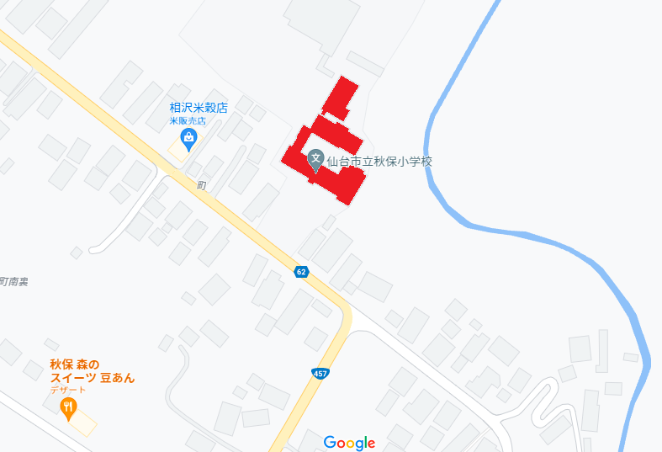

3 | 吉野 充 |  |  |  |  |  |  |  |  |  | 父 |  | ０９０－○○○○－○○○○ |  |  |  |  | 50 |  |  | 分

引渡し日時 |  |  |  |  |  | 引渡し場所 |  |  |  |  |  | 引受人氏名 |  |  |  |  | 引渡し後の連絡先 |  |  | 確認者

月 日 時 分 |  |  |  |  |  | 校庭 体育館 教室 その他（ ）

月 日 時 分 |  |  |  |  |  | 校庭 体育館 教室 その他（ ）

月 日 時 分 |  |  |  |  |  | 校庭 体育館 教室 その他（ ）

備考

